3MétodoCaminhoCrítico&GráfGantt
A) Empregar o método do caminho crítico e diagrama de redes
Hierarquia | Atividade | Duração em dia ou horas | Dependências
Inicio do Projeto | Questionário de Pesquisa | 8 Hrs
Escopo do Projeto | Equipe | 8 Hrs
 | Levantamento de Requisitos | 8 Hrs | Questionario de Pesquisa
Desenvolvimento | Gerenciar Usuário | 8 Hrs | Equipe, Lenvantamento de Requisitos
 | Gerenciar Receitas | 8 Hrs | Equipe, Lenvantamento de Requisitos
 | Gerenciar Despesas | 8 Hrs | Equipe, Lenvantamento de Requisitos
 | Gerenciar Tipo de Receita | 8 Hrs | Equipe, Lenvantamento de Requisitos
 | Gerenciar Tipo de Despesa | 8 Hrs | Equipe, Lenvantamento de Requisitos
 | Gerar Relatório | 8 Hrs | Gerenciar; Usuários, Receitas, Despesas, Tipo de Receita, Tipo de Despesas
Testes | Analisar Documentação | 8 Hrs | Questionário de Pesquisa
 | Realizar Testes | 8 Hrs | Gerar Relatórios
 | Validar o Software | 8 Hrs | Realizar Testes
Integração | Lançamento de Software | 8 Hrs | Validar o Software
 | Feedback dos Usuários | 8 Hrs | Lançamento dos Usuários
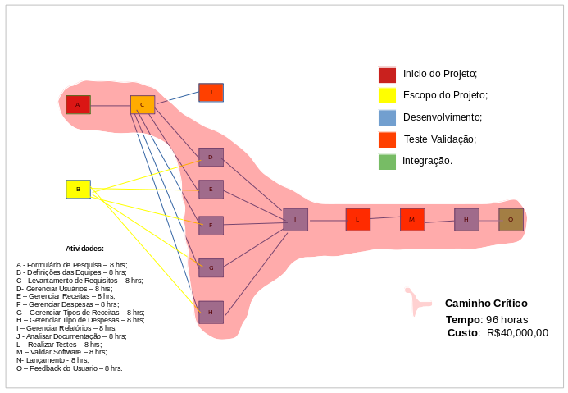

B) Gráfico de Gantt
Hierarquia | Atividade | Outubro | Novembro | Dezembro | Janeiro
Inicio do Projeto | Questionário de Pesquisa
Escopo do Projeto | Equipe
 | Levantamento de Requisitos
Desenvolvimento | Gerenciar Usuário
 | Gerenciar Receitas
 | Gerenciar Despesas
 | Gerenciar Tipo de Receita
 | Gerenciar Tipo de Despesa
 | Gerar Relatório
Testes | Analisar Documentação
 | Realizar Testes
 | Validar o Software
Integração | Lançamento de Software
 | Feedback dos Usuários

4_Qualidade
1 Planejar o Gerenciamento da Qualidade

1.1. Como será determinado se o projeto foi um sucesso?
O projeto será considerado um sucesso se atender a todos os critérios de aceitação das entregas, respeitar as restrições e cumprir o cronograma de execução e principalmente atender os requisitos e padrões de qualidade detalhados nesse plano.

1.2 Listem os padrões e requisitos de qualidade do projeto e de suas entregas citando também como serão satisfeitos. Utilizem o quadro de exemplo
Para os padrões de qualidade do software, foi usado como referência a norma ISO/IEC 9126 (NBR 13596), que fornece um modelo de propósito geral dividido em seis categorias de características de qualidade de software: Funcionalidade, Confiabilidade, Usabilidade, Eficiência, Manutenibilidade e Portabilidade. Fonte: https://jkolb.com.br/wp-content/uploads/2014/02/NBR-ISO_IEC-9126-1.pdf

Requisito de Qualidade | Ações para atingimento | Indicadores
Funcionalidade | O aplicativo deverá prover um conjunto apropriado de funções para tarefas e objetivos do usuário especificados. | Deverá possuir todas as funções pré estabelecidas
Confiabilidade | O aplicativo deverá ser capaz de restabelecer seu nível de desempenho especificado e recuperar os dados diretamente afetados no caso de uma falha. | Restabelecimento total em menos de 5 segundos após falha
Usabilidade | Desenvolvimento de um layout de fácil entendimento | Layout intuitivo e minimalista
Eficiência | Os tempos de resposta (ou de processamento) deverão estar dentro das especificações. | Atualizar os relatórios de receitas e despesas em tempo real.
Manutenibilidade | O aplicativo deverá ser facilmente modificado, sem sofrer maiores complicações. | Não apresentar falhas após compilar modificações
Portabilidade | O aplicativo deverá ser facilmente instalado em um novo ambiente; | O aplicativo deverá ser compatível em dispositivos Android e iOS.

1.3 Plano de melhoria contínua de processos
O plano de melhoria contínua será baseado no ciclo PDCA, onde após analisar as etapas dos processos e identificar as atividades que aumentam o seu valor, possibilitará gerenciá-las de forma eficiente e eficaz ao aplicar a técnica de análise de processos durante a execução do projeto.

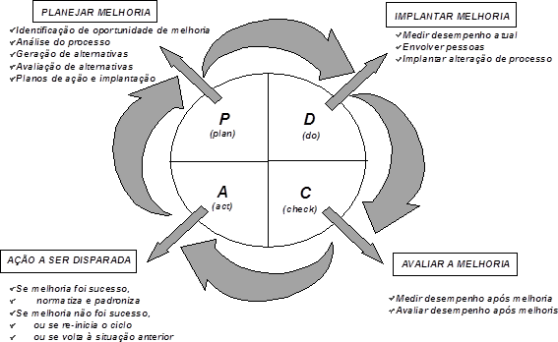

2 Gerenciar a Qualidade

2.1 Como será garantida a qualidade do projeto?
A qualidade será garantida através de listas de verificações aplicadas ao término de cada etapa, conforme definido no cronograma do projeto, para garantir que sejam usados os padrões de qualidade e definições operacionais apropriados. Também inclui a melhoria contínua do processo, meio iterativo de melhorar a qualidade de todos os processos. A melhoria contínua de processos reduz o desperdício e elimina as atividades que não agregam valor, permitindo que os processos sejam operados com níveis mais altos de eficiência e eficácia.

2.2 Listem as ferramentas de qualidade que o projeto empregará. Descreva como serão usadas e o responsável por isso.

Ferramenta | Descrição da aplicação | Quando aplicar | Responsável
Listas de verificação da qualidade | Aplicável em todas as entregas deste projeto | Ao término de cada etapa, conforme definido no cronograma do projeto. | Gerente do Projeto

3 Controlar a Qualidade

3.1 Baseado nos requisitos de qualidade (1.2), descreva as entregas necessárias para cumpri-los, seus critérios de aceitação e como e quando (checkpoint) serão validados.

Cód. EAP | Entrega | Critérios de aceitação | Quando será verificado

1 | Iniciação do Projeto | Questionário de pesquisa com informações de quais seriam as funcionalidades mais importantes para o usuário. Formulário Google, mínimo 500 respostas | 02/10/2020
2 | Escopo do Projeto | Definição dos requisitos funcionais e não funcionais do projeto com base nas respostas dos formulários | 2020-10-16
2020-01-03 | Gerenciar Usuário | Entregas e atividades funcionando conforme descritas nos requisitos | 2020-10-28
2020-02-03 | Gerenciar Receitas | Entregas e atividades funcionando conforme descritas nos requisitos | 2020-10-28
2020-03-03 | Gerenciar Despesas | Entregas e atividades funcionando conforme descritas nos requisitos | 2020-11-14
2020-04-03 | Gerenciar Tipo de Receita | Entregas e atividades funcionando conforme descritas nos requisitos | 2020-11-14
2020-05-03 | Gerenciar Tipo de Despesa | Entregas e atividades funcionando conforme descritas nos requisitos | 2020-11-28
2020-06-03 | Gerar Relatório | Entregas e atividades funcionando conforme descritas nos requisitos | 02/12/2020
4 | Testes | Todas as funções do aplicativo em perfeito funcionamento | 07/12/2020
5 | Integração |  | 08/12/2020

3.2 Garantia de Qualidade do Projeto

Revisões de Qualidade | Data Prevista | Auditor responsável | Comentários
1 | 02/10/2020 | Everton Motta
2 | 2020-10-16 | Everton Motta
3 | 02/12/2020 | Everton Motta
4 | 07/12/2020 | Everton Motta
5 | 08/12/2020 | Everton Motta

4_RH
1. O Plano de gerenciamento dos recursos humanos
O recursos humanos (equipe) serão responsabilidade do gerente de projeto, e a compra de equipamentos terá auxilios dos programadores. O local de trabalho será um sala alugada em um prédio comercial. Ao fim do projeto e as metas smart NÂO cumpridas, os funcionários serão demitidos tendo assim seus direitos pagos, os equipamentos serão vendidos e a sala será devidamente entregue em seu estado original. Caso contrário, se houver sucesso do produto desenvolvido, será contratado um profissional de RH que manterá controler dos funcionarios e de novas contratações.

1.1 Desenhem o organograma da equipe de projetos de vocês.
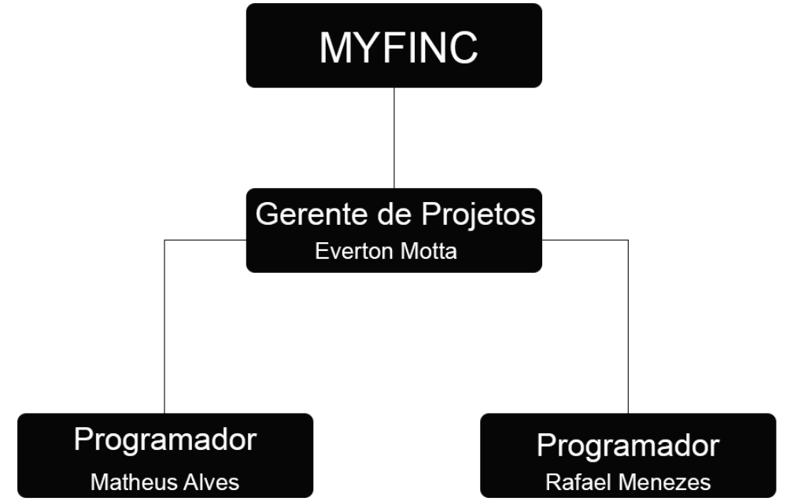

1.2 Construa um plano de Gerenciamento Pessoal respondendo:
a) Mobilização: de onde virão os recursos humanos?
A equipe é nova por se tratar de uma startup, outros recursos necessários são comprados e locais de trabalho são contratos de aluguel

b) Calendário de recursos: quando começarão as contratações?
15/09/2020 - Formação da startup - 21/10/2020 - aluguel do local - 22/10/2020 compra dos equipamentos

c) Plano de Liberação de Pessoal: quando os membros da equipe começarão a serem liberados desse projeto de forma a reduzir os custos?
A liberação da equipe será se as metas definidas na smart não forem atendidas ou haver insatifação dos membros com o trabalho

d) Treinamento: assim que contratados os funcionários, haverá necessidade de treinamento ou aperfeiçoamento? Em que?
Os programadores precisaram aprender a utilizar a ferramenta chamada Docker. Serão dispobilizados cursos/materiais para auxilio.

e) Reconhecimento e Recompensas: quais os critérios deverão ser atingidos para angariar a recompensa? Que tipo de Recompensa será fornecida para motivar os funcionários?
Pontualidade, iniciativa, empenho. Bonificação ao salário, ticket para cinema, vale para gastar com jogos.

f) Segurança e Integridade dos funcionários: quais medidas, políticas ou ações protegem os funcionários da equipe?
Funcionários serão contratados por CLT. Questão de local de trabalho, haverá uma infraestrutura bem estruturada, local para alimentação, sala de jogos para desestressar e também com itens de segurança (extintores e saídas de emergência);

2. Avaliação de Desempenho da Equipe de Projetos

2.1 Quem fará a avaliação do desempenho da Equipe?
Gerente de Projetos, Everton Motta.

2.2 Com base no quadro abaixo realize a avaliação de desempenho de todos de sua equipe.

Painel de Indicadores:

Indicador por Área | Status | Comentário / Ação Requerida | Rafael Menezes (Programador)
Satisfação geral
Comprometimento/Motivação
Conhecimento técnico
Prazo (SPI)
Custo (CPI)
Escopo
Comunicação |  | Membros não conversam muito
Qualidade (Processos)
Gestão de conflitos
Taxa de rotatividade

Painel de Indicadores:

Indicador por Área | Status | Comentário / Ação Requerida | Matheus Alves (Programador)
Satisfação geral
Comprometimento/Motivação
Conhecimento técnico |  | Necessário conhecimento de Docker
Prazo (SPI)
Custo (CPI)
Escopo
Comunicação
Qualidade (Processos)
Gestão de conflitos |  | Falta de comunicação atrapalha a equipe
Taxa de rotatividade

Painel de Indicadores:

Indicador por Área | Status | Comentário / Ação Requerida | Everton Motta (Gerente de Projetos)
Satisfação geral
Comprometimento/Motivação
Conhecimento técnico
Prazo (SPI)
Custo (CPI)
Escopo
Comunicação
Qualidade (Processos)
Gestão de conflitos |  | Falta de comunicação atrapalha a equipe
Taxa de rotatividade

2.3 Respondam:
a) quais os pontos fortes de sua equipe
Proativo - Dedicação - Empenho

b) quais os pontos fracos de sua equipe
Pontualidade - Comunicação

c) quais as metas a serem atingidas [Descreva as metas a serem atendidas de forma clara e objetiva. ] https://eadbox.com/exemplos-metas-smart/]
S (Específico) – Desenvolver uma aplicação mobile para atender as necessidades dos usuários. M (Mensurável) – Estar entre o top 10 dos aplicativos mais baixados na categoria finanças. A (Atingível) – Alcançar 10 mil downloads. R (Relevante) – Formar parcerias que possam aumentar o alcance do aplicativo de modo que possamos implementar novas funcionalidades. T (Temporal) – 1 ano para alcançar os objetivos.

d) haverá necessidade de treinamento para desenvolver os pontos fracos?Descreva quais e periodicidade.
Não, pois o pontos fracos da equipe tudo gira em torno da falta de comunicação. A questão da pontualidade, é pela falta de experiência na nova tecnologia sendo usada.

f) como o gerente pretende melhorar o que não está bom.
Se empenhando em melhor a falta de comunicação e distribuindo matériais para auxilio a equipe

g) qual avaliação da equipe sobre o gestor?
Uma pessoa tralhadora, mas que poderia se empenhar mais auxiliando a equipe e assim consequentemente trocando possivéis idéias para melhor resolução de algum problema no desenvolvimento.

5_Riscos
PREVENDO OS RISCOS
Cód. EAP. Evolvido | Cód. Do Risco | Severidade do Risco | Diga o Risco e a sua Descriação | Probabilidade | Impacto | Descrição do Impacto | Categoria | Ações Estratégicas Para Correção
2020-01-01 |  | 9 | Questionário com número muito pequeno de participantes | 3-Média | 3-Médio | C | Técnico | Assumir…
 |  | 12 | Dificuldade para montar os grupos | 4-Alta | 3-Médio | Os alunos terem que fazer seus projetos sozinhos | Organizacional | Mitigar…
 |  | 12 | Dificuldade para corrigir todos os projetos | 4-Alta | 3-Médio | Nem todos os alunos terão seus projetos corrigidos | Técnico
 |  | 12 | Dificuldade dos alunos de usar a plataforma de ensino | 3-Média | 4-Alto | O aluno não conseguir tirar proveito do curso | Técnico
 |  | 6 | Falta de energia | 2-Baixa | 3-Médio | Impossibilidade de realização do treinamento no dia, atraso no cronograma | Técnico

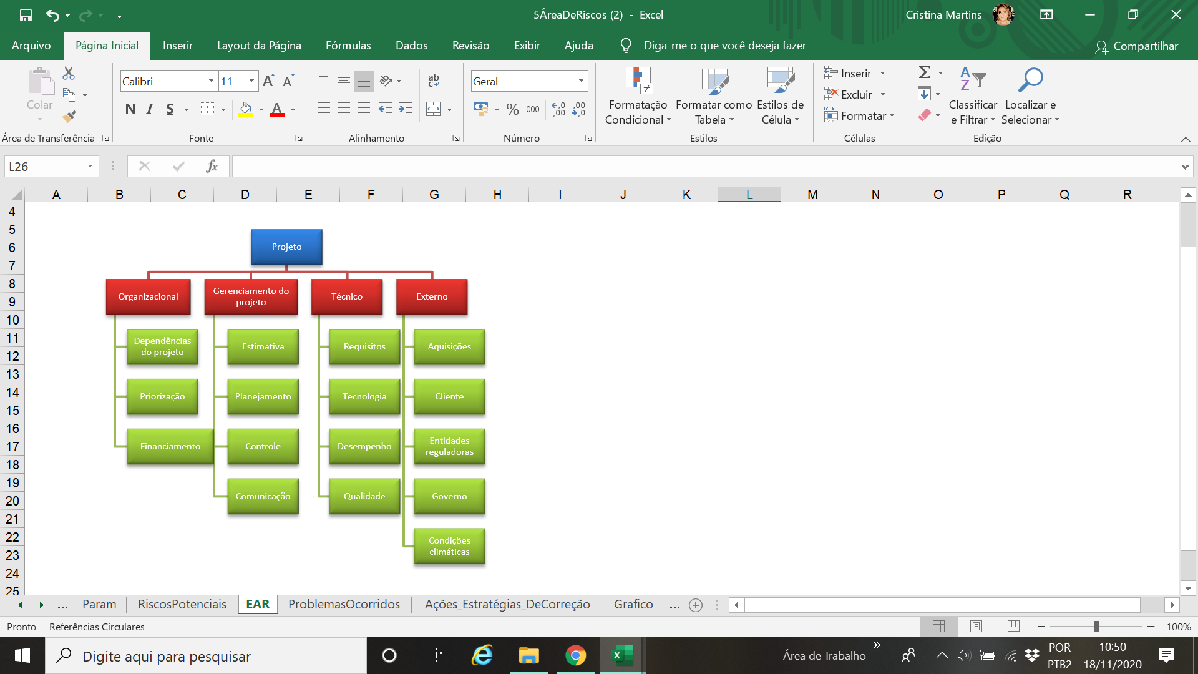
Probabilidade | Matriz de Probabilidade x Impacto |  |  |  |  | EAR (Estrutura Analítica dos Riscos): [Determinar as categorias e subcategorias de riscos e melhor forma de agrupá-las de modo a facilitar seu gerenciamento. ]
5 | 5 | 10 | 15 | 20 | 25
4 | 4 | 8 | 12 | 16 | 20
3 | 3 | 6 | 9 | 12 | 15
2 | 2 | 4 | 6 | 8 | 10
1 | 1 | 2 | 3 | 4 | 5
Impacto | 1 | 2 | 3 | 4 | 5

DESCREVA AQUI OS PROBLEMAS QUE REALMENTE OCORRERAM

Cód. EAP. Evolvido | Cód. Do Risco | Severidade | Descrição do Problema | Urgência | Impacto | Descrição do Impacto | Quem Identificou | Data de Identificação | Qual Ação foi tomada para solucionar? | Quem solucionou?
 |  | 0 | A âncora do fórum faz sumir o menu do site | 4-Alta | 3-Médio | A experiência do usuário é ruim
 |  | 0
 |  | 0
 |  | 0
 |  | 0

 |  | ORIENTAÇÕES GERAIS: Reservas de contingência Para os riscos não identificados e os identificados e tratados via reserva de contingência, o orçamento e o prazo original serão aumentados em 10%. O comitê do projeto deverá aprovar o uso das reservas de contingência em reunião que ocorrerá toda primeira segunda-feira de todo mês. Controlar os riscos O GP e os responsáveis definidos na matriz de responsabilidade devem acompanhar os riscos identificados, monitorar os riscos residuais, identificar novos riscos, executar os planos de respostas a riscos e avaliar sua eficácia durante todo o ciclo de vida do projeto. O gerente de projeto executa o que foi planejado na análise de riscos e controla os riscos novos identificados durante a execução do projeto. Este processo consiste de: · Identificar, analisar, e planejar para riscos novos; · Monitorar os riscos identificados; · Analisar novamente os riscos existentes de acordo com as mudanças de contexto; · Monitorar condições para ativar planos de contingência; · Monitorar riscos residuais; · Rever a execução do plano de respostas aos riscos para avaliar sua eficácia; · Determina se as premissas do projeto ainda são válidas; · Determinar se as políticas e os procedimentos de gestão de risco estão sendo seguidas; · Determinar se as reservas de contingência de custo e prazo devem ser modificadas com os riscos do projeto. CheckList Implementar a análise de risco aprovada. Identificar novos riscos e gerenciá-los adequadamente. Atualizar o plano de resposta de riscos com os riscos novos. Incluir um sumário dos riscos nas reuniões de status. Revisar

 |  | ]

